概略
システム名 |  |  | PM学科専用闇キャンパスポータルサイト |  | 資料名 | システム概略設計書 |  | WBS番号 | 0.0.0 | 担当・日付 | 赤岡 | 2017-06-30

 | 1 | システム概略
 |  | 1) | システムの目的
 |  |  | 本システムの目的は、過去問や時間割などPM学生にとって有益な情報を提供することである。

 |  | 2) | システムの主要機能
 |  |  | 本システムの主要な機能は下記の通りである。
 |  |  | ① | 過去問閲覧機能： ユーザに専門科目のテストの過去問情報を提供する。
 |  |  | ② | 時間割閲覧機能： ユーザにセメスターごとの時間割情報を提供する。
 |  |  | ③ | 成果物閲覧機能： ユーザにディズニープロジェクトやPM実験の発表スライドやword文書を提供する。

 |  | 3) | システムの全体構成
 |  |  | 本システムは、Webを経由したクライアントサーバ方式でサービスを提供する。
 |  |  | 本システムの全体構成図を下記に示す。
図

 |  |  |  |  |  | 図１ システム構成図
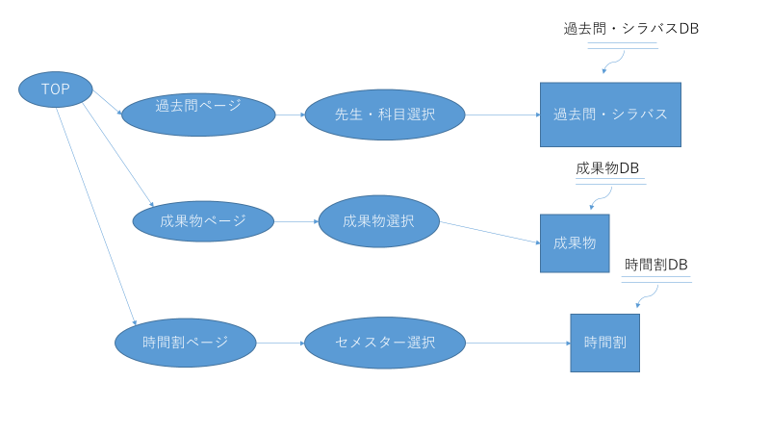
 |  | 4) | システム利用の流れ
 |  |  | 本システムを利用した業務・作業の大まかな流れは右図の通りである。

 |  |  |  |  |  |  | 図２ システム利用の流れ

画面１
システム名 |  |  | PM学科専用闇キャンパスポータルサイト |  | 資料名 | システム画面設計書 | WBS番号 | 0.0.0 | 担当・日付 | 吉田 | 2017-06-30

 | ３ | システム画面設計
 |  | 1) | システム画面一覧
 |  | 下表に本システムで開発するシステム画面を記す。
 |  | 機能ID |  | 画面名 | 画面の概要 |  |  | 凡例
端子
 |  | 1 |  | トップページ | サイトのトップページを表示
 |  | 2 |  | 過去問・シラバスのメニュー | 過去問・シラバスのメニューを表示
画面
 |  | 3 |  | 過去の演習の成果物のメニュー | 過去の演習の成果物を表示のメニューを表示
 |  | 4 |  | 時間割のメニュー | 時間割のメニューを各セメスターごとにを表示
判断
 |  | 5 |  | 過去問・シラバス | 過去問とシラバスを表示
 |  | 6 |  | 過去の演習の成果物 | 過去の演習の成果物をメニューを表示
 |  | 7 |  | 時間割 | PM学科の時間割を表示
 |  |  |  |  |  |  |  | 画面遷移（遷移条件を付近に記入）

 |  | 2) | 画面遷移図
 |  | 下図に本システムの画面遷移図を示す。

スタート
1 トップページ
2 過去問シラバスのメニュー
5 過去問・シラバス

3 過去の演習の成果物のメニュー
6 過去の演習の過成果物

4 時間割のメニュー
7 時間割

1
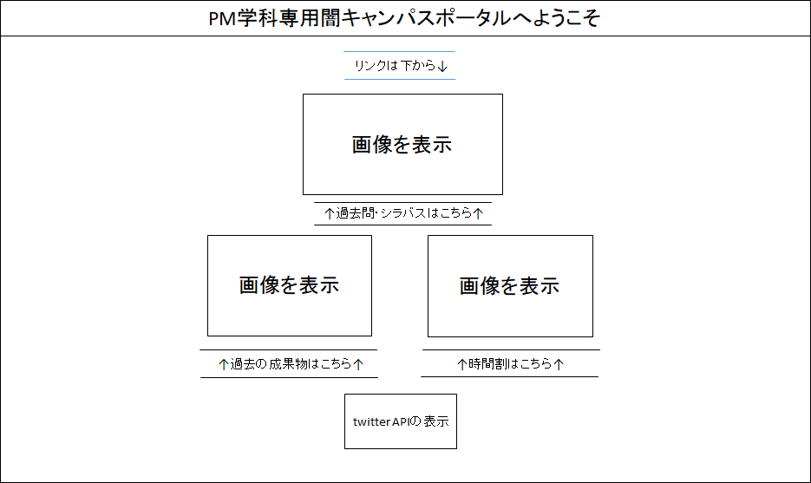
システム名 |  | PM学科専用闇キャンパスポータル |  | 資料名 | システム画面設計書 | WBS番号 | 0.0.0 | 担当・日付 | 吉田 | 2017-06-30

 | 3) | 画面レイアウト
 | 下記に各画面のレイアウトを示す。

 |  | ① | 過去の演習の成果物のメニュー画面
- 実装にあたっての注意事項 -
テキスト「リンクは下から」は、テキストを右から左にスライドさせる。
画像を表示、と表示されている場所は、画像を挿入する。

2
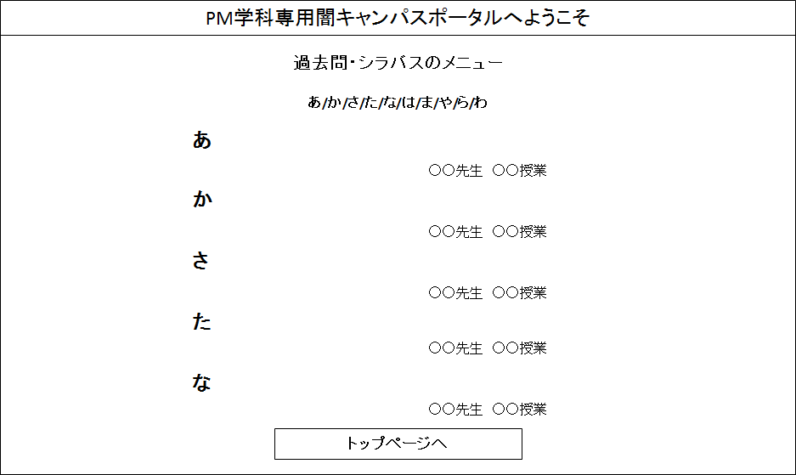
システム名 |  | PM学科専用闇キャンパスポータル |  | 資料名 | システム画面設計書 | WBS番号 | 0.0.0 | 担当・日付 | 吉田 | 2017-06-30

 | 3) | 画面レイアウト
 | 下記に各画面のレイアウトを示す。

 |  | ① | 過去の演習の成果物のメニュー画面
- 実装にあたっての注意事項 -
「あ～わ」の各文字には、各ページ内リンクをつける。

３
 | （ＰＭ学科専用闇キャンパスポータルサイト） |  | 資料名 | システム画面設計書 | WBS番号 | 0.0.0 | 担当・日付 | 赤岡 | 2017-06-30

3) | 画面レイアウト
下記に各画面のレイアウトを示す。

 | ① | シラバス・過去問表示画面
PM学科専用闇キャンパスポータルへようこそ
- 実装にあたっての注意事項 -
画像は並列にするのではなく縦に表示する
シラバス・過去問は画像形式で表示させる

トップ画面
時間割
過去問
成果物

過去問・シラバス

○○先生・授業名

シラバスを表示する

過去問を表示する

４
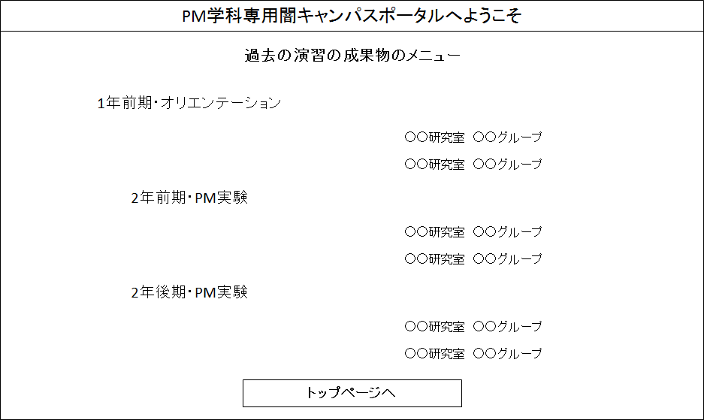
システム名 |  | PM学科専用闇キャンパスポータル |  | 資料名 | システム画面設計書 | WBS番号 | 0.0.0 | 担当・日付 | 吉田 | 2017-06-30

 | 3) | 画面レイアウト
 | 下記に各画面のレイアウトを示す。

 |  | ① | 過去の演習の成果物のメニュー画面
- 実装にあたっての注意事項 -
年度・演習名のテキストにはりんくはつけない。

５
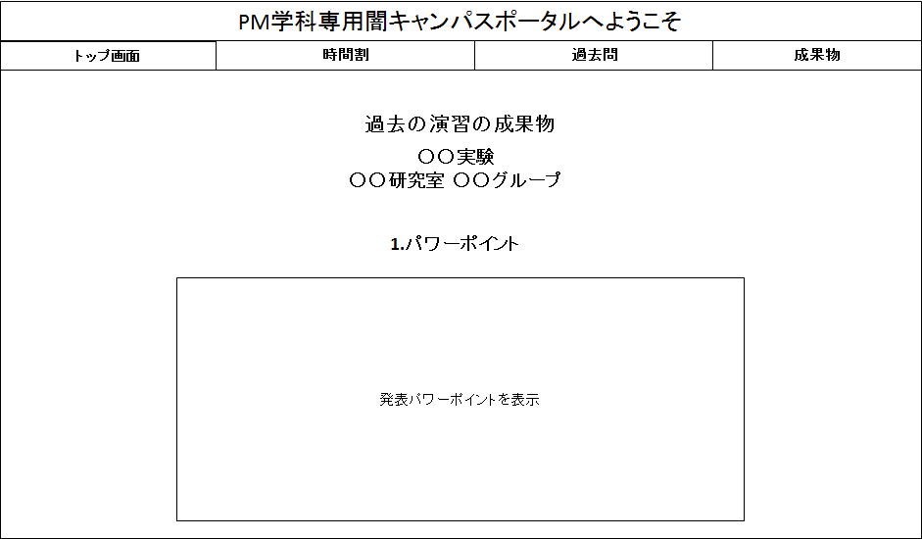
システム名 |  | PM学科専用闇キャンパスポータル |  | 資料名 | システム画面設計書 | WBS番号 | 0.0.0 | 担当・日付 | 吉田 | 2017-06-30

 | 3) | 画面レイアウト
 | 下記に各画面のレイアウトを示す。

 |  | ① | 過去の演習の成果物のメニュー画面
- 実装にあたっての注意事項 -
発表パワーポイントを表示、と表示されている場所は、パワーポイントを1枚ずつ表示する。

６
 | （ＰＭ学科専用闇キャンパスポータルサイト） |  | 資料名 | システム画面設計書 | WBS番号 | 0.0.0 | 担当・日付 | 竹内 | 2017-06-30

3) | 画面レイアウト
下記に各画面のレイアウトを示す。

 | ① | ログイン画面
PM学科専用闇キャンパスポータルへようこそ
- 実装にあたっての注意事項 -
画像は時間割の画像ではなくてもよい。
3年、4年の時間割は入れない。
スクロールはしない、1画面にする。

時間割メニュー

1年
１セメスター↓
２セメスター↓

時間割の
縮小した画像
時間割の
縮小した画像

３セメスター↓
４セメスター↓
2年
時間割の
縮小した画像
時間割の
縮小した画像

トップページ

７
システム名 |  | PM 学科専用闇キャンパスポータルサイト |  | 資料名 | システム画面設計書 | WBS番号 | 0.0.0 | 担当・日付 | 竹内 | 2017-06-30

 | 3) | 画面レイアウト
 | 下記に各画面のレイアウトを示す。

 |  | ① | ログイン画面
- 実装にあたっての注意事項 -
トップ画面、時間割、過去問、成果物のタスクバーはスクロールすると、それに伴い上下に動くようにする。
背景からデザインについては、追々話し合いによって追加する。
横の2セメスター、3セメスター、4セメスターを押すことにより、各ページに行けるようにする。
PM学科専用闇キャンパスポータルへようこそ

トップ画面
時間割
過去問
成果物

1セメスター

時間割の画像
2セメスター

３セメスター

４セメスター

処理
システム名 |  |  | （ＰＭ学科専用闇キャンパスポータルサイト） |  | 資料名 | システム処理設計書 | WBS番号 | 0.0.0 | 担当・日付 | 苗字 | YYYY/MM/DD

 | 1 | システム処理フロー
 |  | 下図に本システムで開発するシステム処理のフローを示す。
 | 機能ID |  |  | 3 |  | 機能ID | 機能ID
 | 処理名 |  |  | ログイン処理 |  | 処理名 | 処理名
ログインボタン押下

各変数へ入力値をセット

IDに対するパスワード問合せ
顧客情報テーブル

 |  |  |  |  |  |  |  |  |  |  | 凡例
ボタン押下
IDが存在する
No

Yes
処理

パスワードの
正誤確認
No
判断

Yes
テーブル

メニュー画面
表示
ログイン失敗
画面表示

 |  |  |  |  |  |  |  |  |  |  | 処理の流れ

